关系图
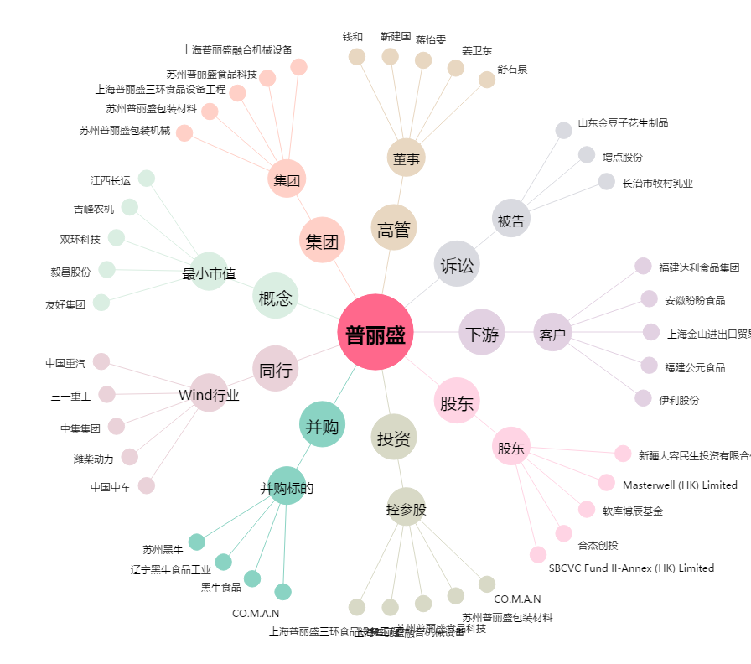
普丽盛[300442.SZ] - 关系概览图

